Informatie
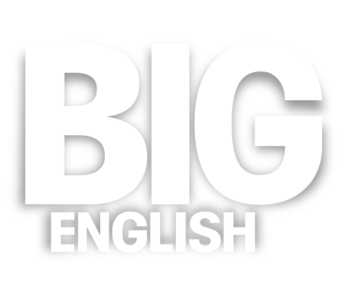

U kunt Big English op drie verschillende manieren inzeten: Papier ● Papier + Digitaal ● Digitaal
● Papier
● Papier + Digitaal
● Digitaal

Gebruik de tabs onderaan om de gewenste Excel-sheet te openen.
elt.service@pearson.com
https://www.pearson.com/nl/nl_NL/po.html

Leerlingenmateriaal Papier | Prijzen (incl. BTW)
Leerlingenboek (Pupil's Book) | € 21.15
Werkboek (Activity Book) | € 6.14
Leerlingenmateriaal Papier + Digitaal
Leerlingenboek (Pupil's Book) | € 21.15
Jaarlicentie online huiswerkplatform/werkboek (MyEnglishLab) | € 6.14
Leerlingenmateriaal Digitaal
Jaarlicentie digitaal leerlingboek + Online huiswerkplatform/werboek (eText + MyEnglishLab) | € 10.57
Docentenmateriaal - eenmalige aanschaf
Docentenboek - Teacher's Book (Nederlandstalig of Engelstalig) | € 47.04
Digiboardsoftware (Teacher’s eText) | € 124.42
Flashcards | € 47.63
Posterpack | € 19.62

